渠道名称
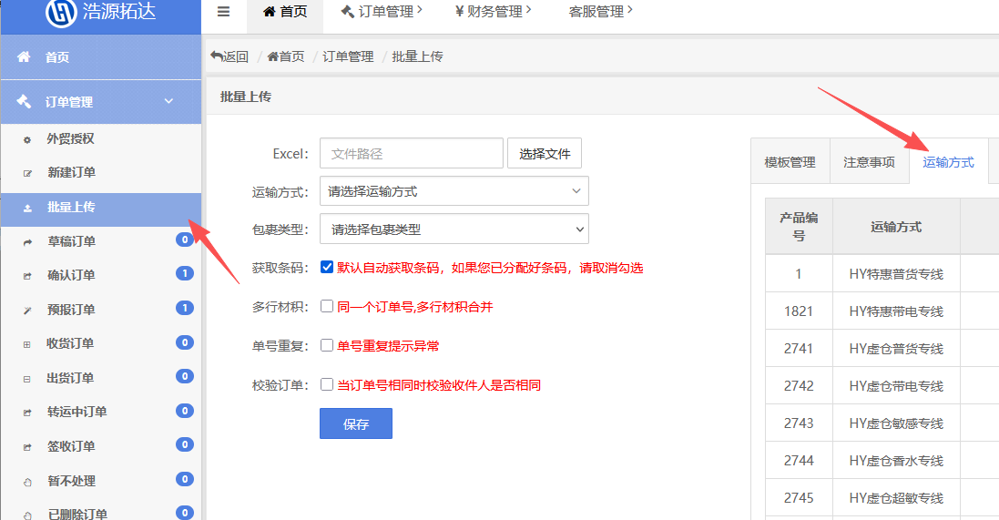
渠道类型 | 渠道名称 | 渠道ID | 走货属性 | 参考时效（工作日）
虚仓快线 | HY虚仓普货专线 | 2741 | 普货 | 6--9
 | HY虚仓带电专线 | 2742 | 普货/内置电池 | 6--9
 | HY虚仓敏感专线 | 2743 | 化妆品类（不含酒精） | 7--12
 | HY虚仓香水专线 | 2744 | 液体/粉末/膏体 | 7--12
 | HY虚仓超敏专线 | 2745 | 保健品、植物、食品等 | 7--12
经济专线 | HY特惠普货专线 | 1 | 普货 | 7--15
 | HY特惠带电专线 | 1821 | 普货/内置电池 | 7--15
 | HY美国普货包税(美西) | 3001 | 普货 | 7--15
 | HY美国带电包税(美西) | 3002 | 普货/内置电池 | 7--15
 | HY服装包税(美西) | 4061 | 服装类普货 | 7--15
 | HY特惠服装专线 | 2762 | 服装类普货 | 7--15
 | HY偏远普货专线 | 2750 | 普货 | 7--15
 | HY偏远带电专线 | 2751 | 普货/内置电池 | 7--15
 | HY大尺寸普货专线 | 2752 | 普货 | 7--15
 | HY大尺寸带电专线 | 2753 | 普货/内置电池 | 7--15
 | HY海运大包专线 | 3141 | 普货 | 18--25
敏感专线 | HY化妆品专线 | 2781 | 液体/膏体 | 7--15
 | HY化妆品包税(美西) | 3081 | 液体/美妆类 | 7--15
 | HY纯电专线 | 2757 | 配置电池/纯电池 | 7--15
 | HY油漆专线 | 3241 | 油漆 | 7--15
 | HY压力喷雾专线 | 3281 | 压力罐 | 7--15
 | HY保健品专线 | 4101 | 保健品、软糖等 | 7--15
 | HY普货F牌专线 | 4102 | 服装/饰品 | 7--15
 | HY带电F牌专线 | 4121 | 内电/美妆 | 7--15
 | HY超敏精选专线 | 2759 | 保健品/植物/食品等 | 7--15

